Sheet1
清单
序号 | 产品 | 参数 | 单价(元) | 单位 | 数量 | 合计（元） | 备注
1 | 400万4G电池AOR智能云台摄像机-耐寒版(不带太阳能板子） | 400万超低照度传感器，最大分辨率2.5K； AOR超低功耗24小时持续录音录像； 直播分辨率四档调节：极清（2.5K）、超清（1080P）、高清（720P）、标清（360P）； 网络自适应：可实时监测网路状态，支持自动调整画质分辨率，改善弱网拉流； 超清影像：内置AI-ISP，效果更好； 画面支持：日夜全彩； 延时摄影：支持按小时/天、星期的跨度变化压缩到较短的视频长度中展示 工作模式：智能模式，常电/一直录/省电/专家模式，可兼顾续航和性能；其中专家模式可以自定义调节AOR的帧率/分辨率； 可视角度：360°无死角监控； 云台转动角度：水平方向0~355°，垂直 0~90°； 智能侦测：纯视频检测可实现30米处有效检测人/车； 超强智能：15米AI人形检测（最远30米）、15米AI非机动车检测（最远30米）、30米AI车形检测（最远50米）、AI人形跟踪、人形特写； 存储：外置Micro-SD卡，最大支持512G； 智能算法：人形检测、非机动车检测、机动车检测、异声检测、逗留检测、烟火检测； 喇叭：内置大功率喇叭； 双向对讲：支持； 指示灯：支持； 内置大容量电池：容量5200mAh； 太阳能充电：选配； 防护等级：IP65，防浪涌，无惧恶劣天气环境； |  | 台 | 555 |  |  | 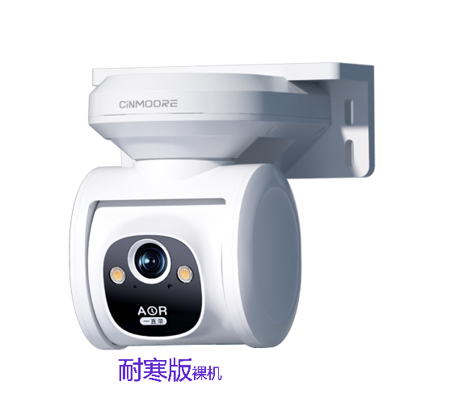
2 | 12W太阳能板 | 输出功率12±5%W,5V,尺寸306.5*195*3mm,线长2m |  | 台 | 555
3 | 内存卡 | 64G |  | 张 | 555
4 | 摄像头快装板 |  |  | 个 | 555
5 | 充电头 | 5V/2A，防水 |  | 台 | 555
6 | 安装调试费 | 含摄像机安装、太阳能板的安装。 |  | 台 | 555
 | 合计

